Dropdown
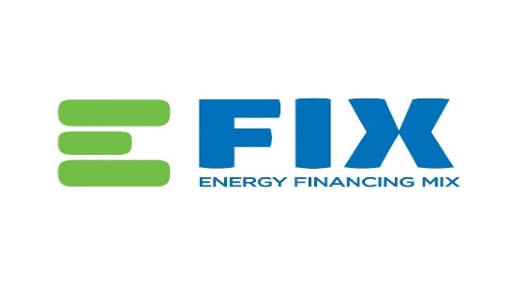

პროექტის ტიპი
ენერგო ეფექტურობა
განახლებადი ენერგია

საინვეტიციო ღონისძიების ტიპი
მწვანე ინვესტიცია: ენერგო-ეფექტური მოწყობილობა/პროექტი
ენერგო ეფექტურობის ღონისძიება არსებულ შენობაში/პროექტი (მორგება)
ენერგო ეფექტური მოწყობილობა
განახლებადი ენერგო მოწყობილობის მონტაჟი

გამოყენებული ტექნოლოგიის ტიპი
კედლების, სახურავებისა და ფანჯრების თერმული თბოიზოლაცია
გათბობა, ვენცილაცია და ჰაერის კონდიცირება HVAC)
პროცესის სითბოს წარმოება და განაწილება (თბური ტუმბოების და რაიონული გათბობის სისტემის ჩათვლით)
ორთქლის გენერირება და განაწილება
შეკუმშული ჰაერის გენერირება და განაწილება
დაკარგული სითბოს აღდგენა
სატუმბი სისტემები
სხვა ეფექტური წარმოების მოწყობილობები
სატრანსპორტო საშუალებები
კონტროლი-რეგულირება-მონიტორინგი
მზის წყლის გამათბობლები
ფოტოვოლტაიკური სისტემები

